手順
■administrator ユーザ有効とパスワード設定
 | ①管理者権限でwindowsのpowerShellを起動
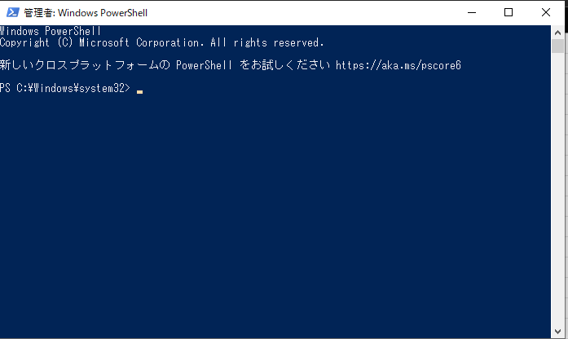

 | ②下記のコマンドを実行して、administrator ユーザを有効にする
 |  | net user administrator /active:yes
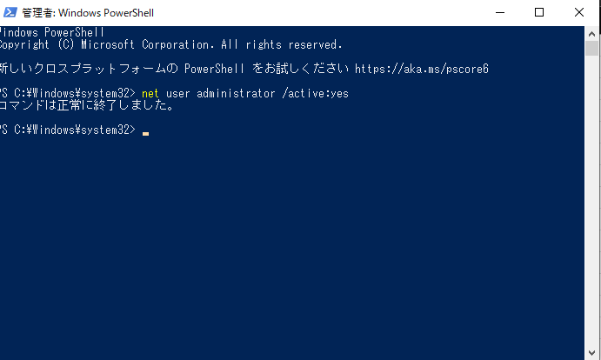

 | ②下記のコマンドを実行して、administrator パスワードをdrasapで設定
 |  | net user administrator drasap
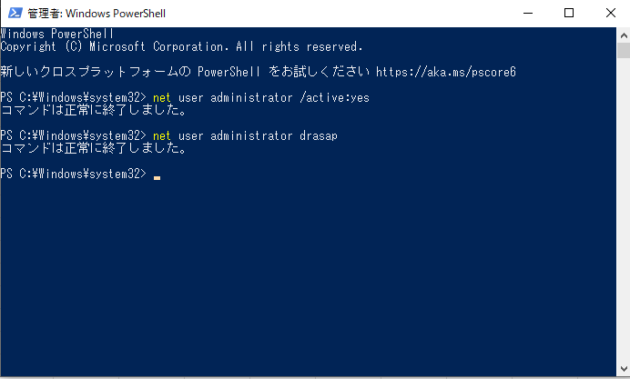

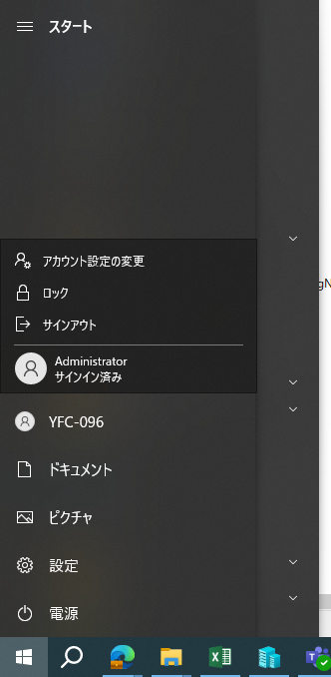
■Administratorアカウントを切り替えする。

■共有フォルダ作成
 | administratorアカウントをサインして、D:\delHostの配下に下記の共有フォルダを作成する。

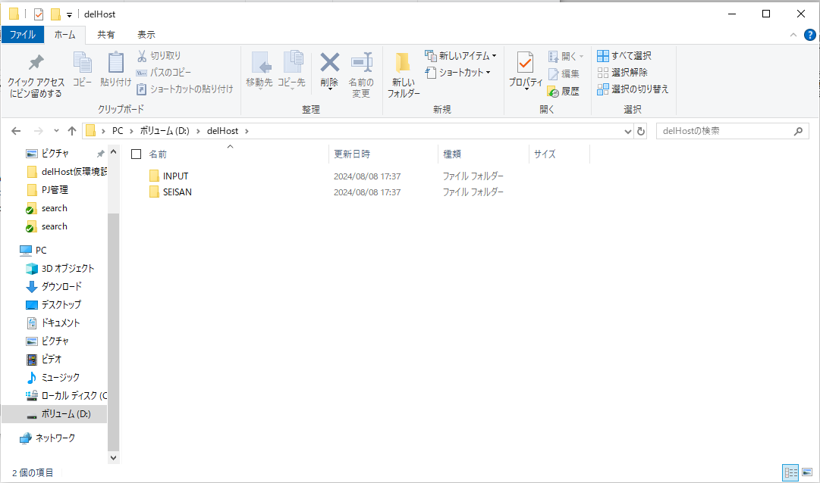

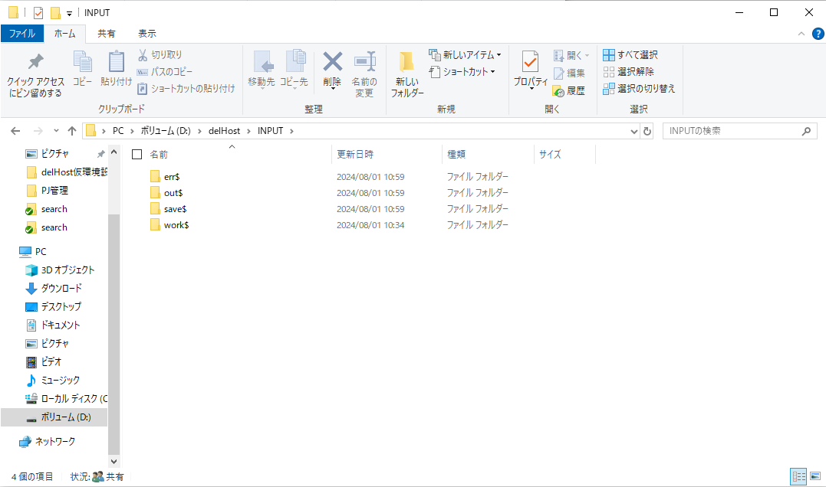

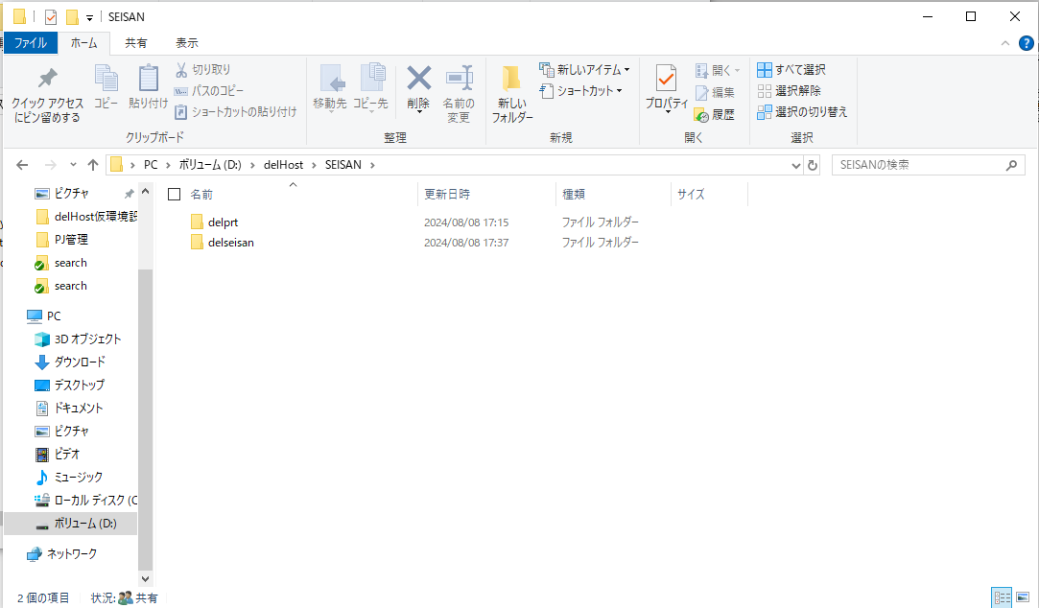

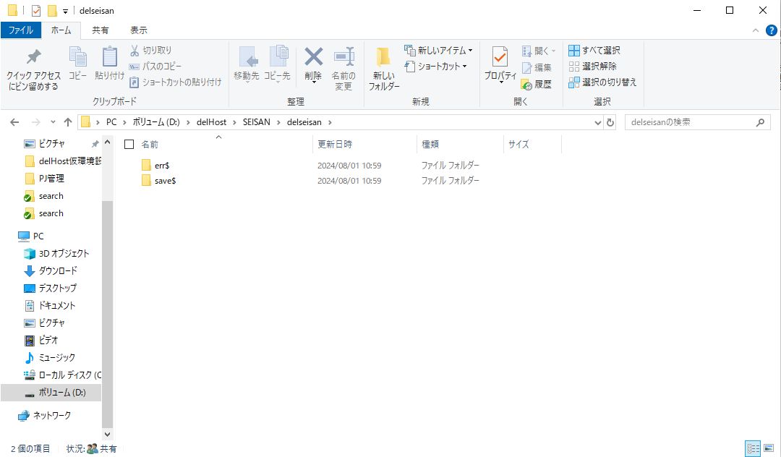

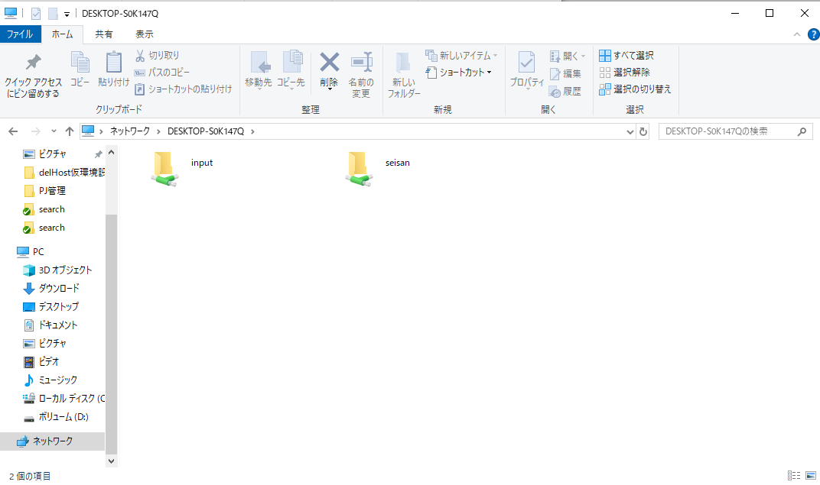

■delHostReq.xmlを修正
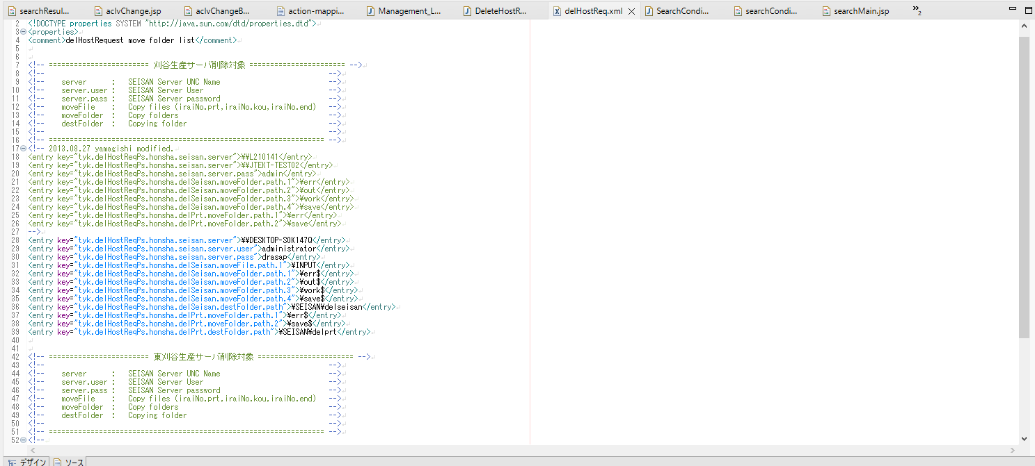
PC名

以上

